実行コマンドおよび実行結果
端末A | 確認前の新幹線処理状況を確認
begin transaction

-- ダミーレコード(存在しない新幹線機能分類コード"99")をSelect
select ShinkansenKinoBunruiCode, LastUpdate
from DB_Hosen_UnkoHombu.SCH_Shikensha.T_ShinkansenShoriStatus WITH(NOLOCK)
where ShinkansenKinoBunruiCode = '99'

rollback

実行結果
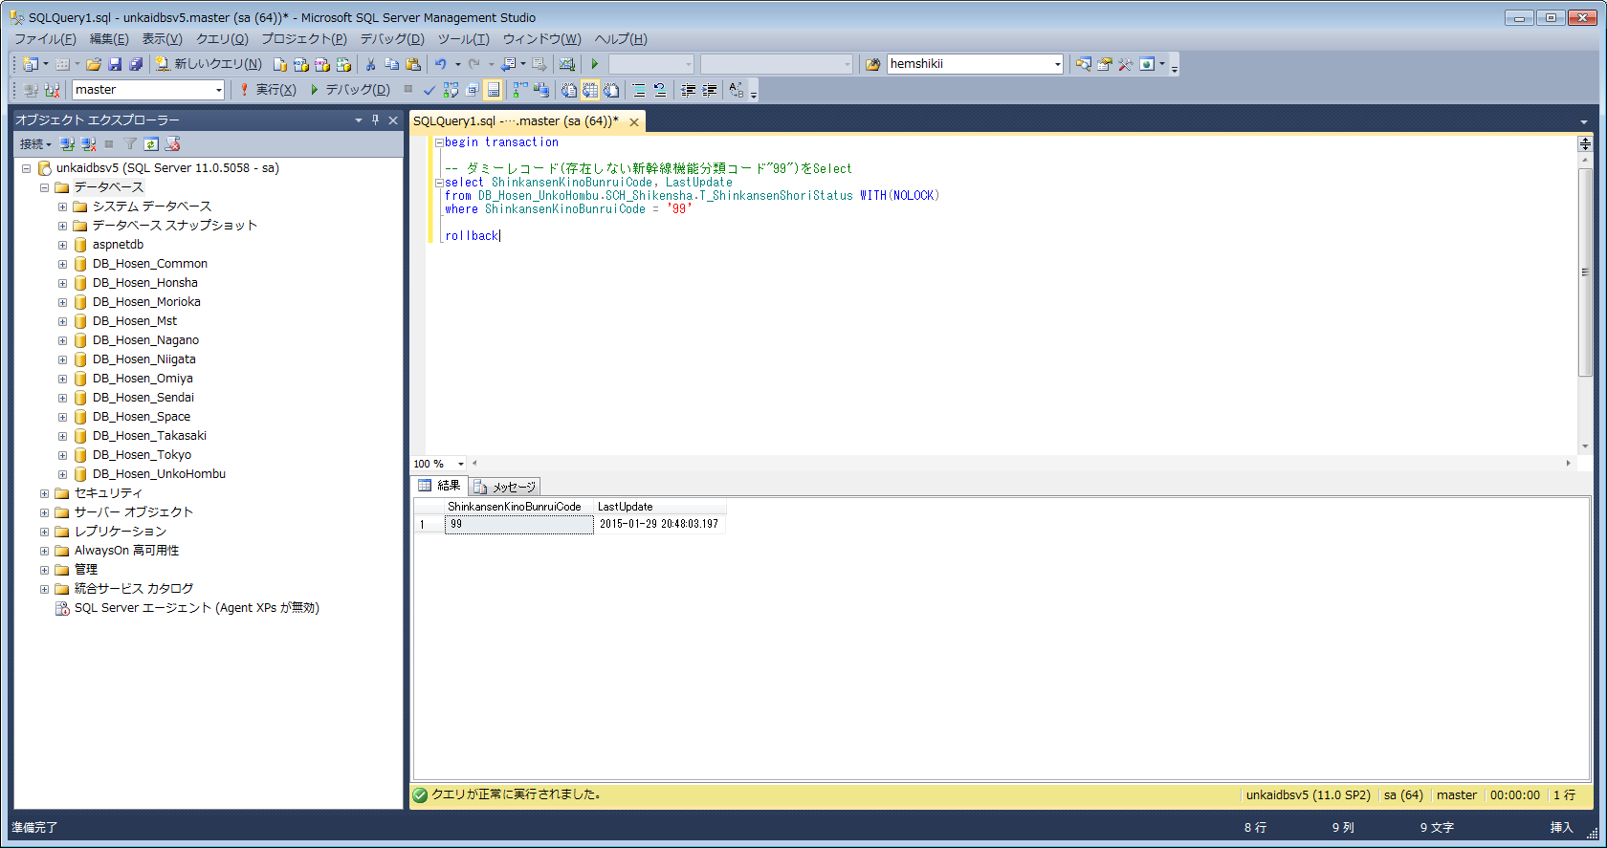

端末B | 新幹線処理状況を更新(コミットやロールバックはせず、トランザクションは終了させない)
begin transaction

update DB_Hosen_UnkoHombu.SCH_Shikensha.T_ShinkansenShoriStatus
set LastUpdate = getdate()
where ShinkansenKinoBunruiCode = '99'

実行結果
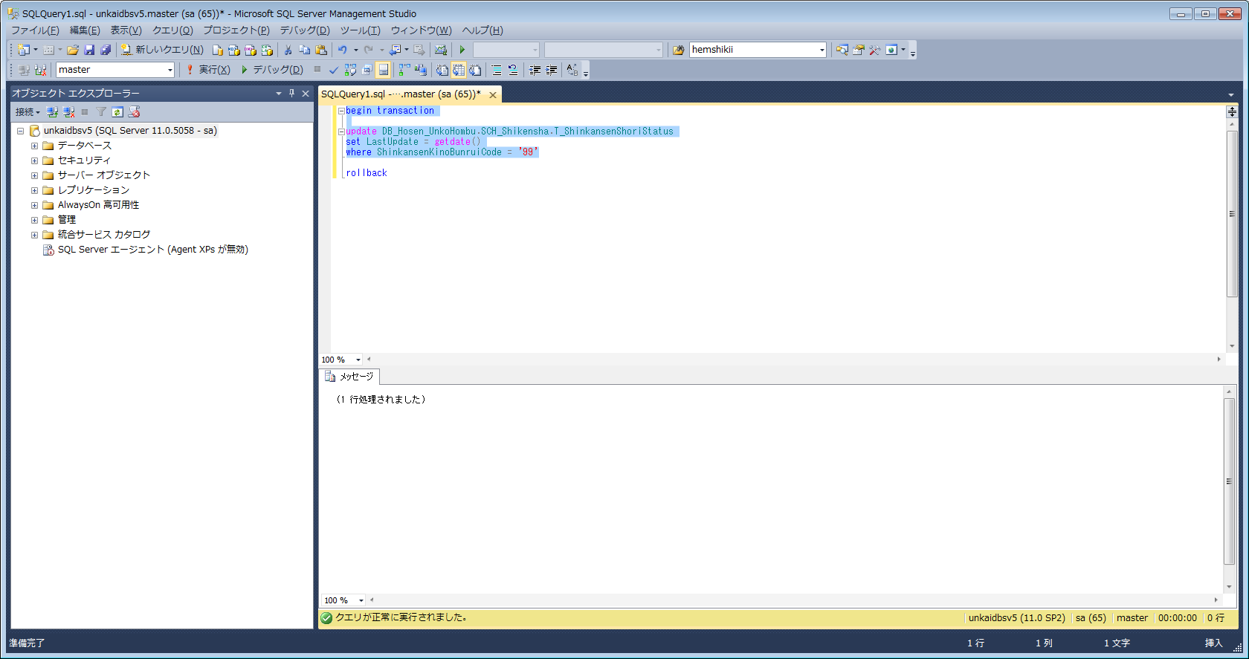

端末A | 新幹線処理状況を検索
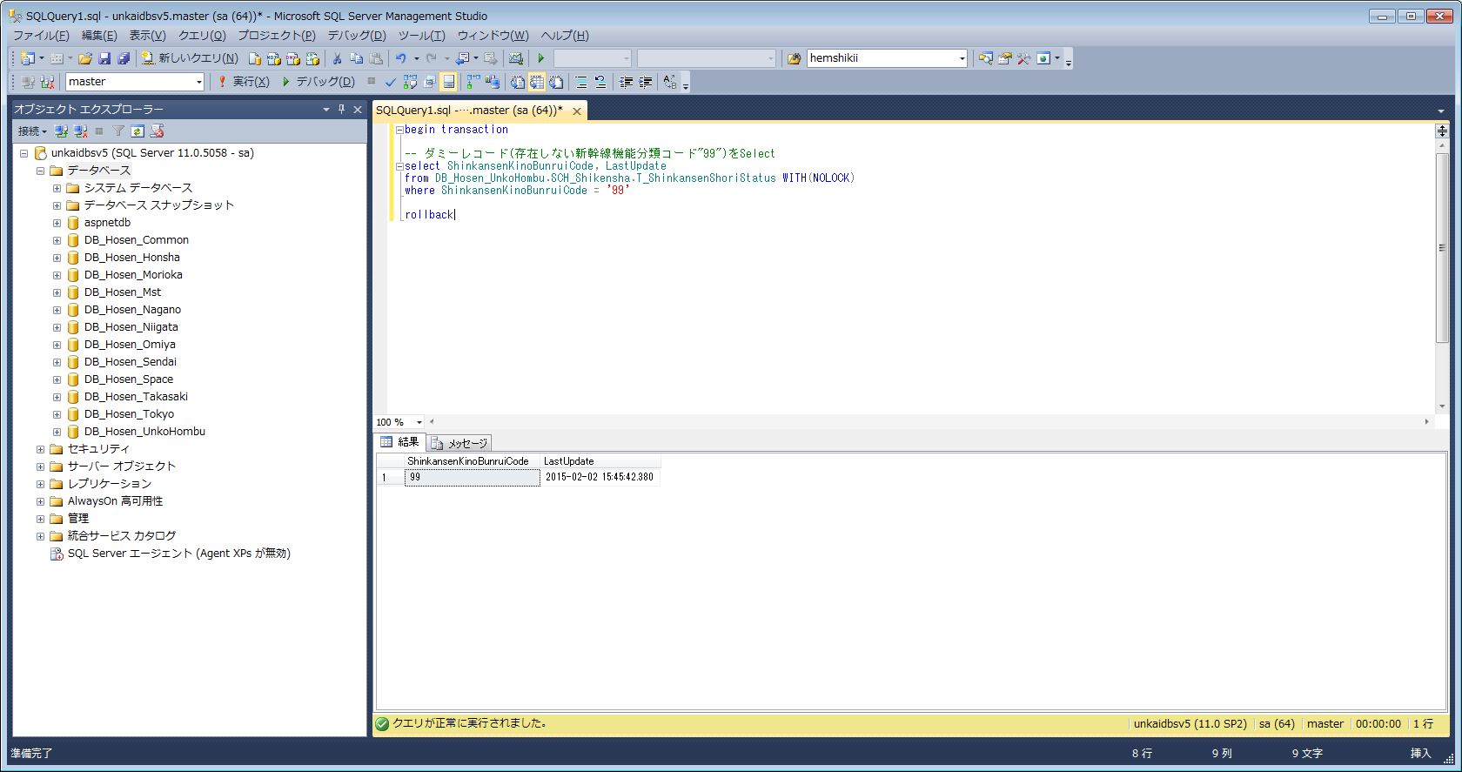

最終更新日時が更新されることを確認。

端末B | 更新処理中のトランザクションをロールバック
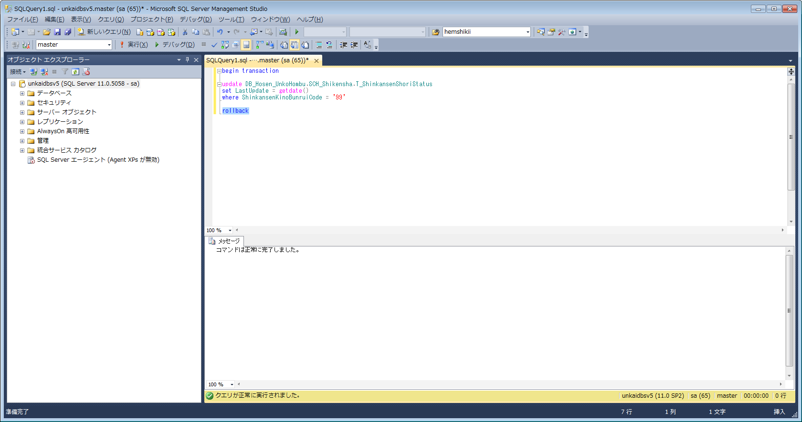

端末A | 新幹線処理状況を検索

最終更新日時が更新前の日時に戻ることを確認。

